Menu
Fluxo de caixa simplificado com previsão

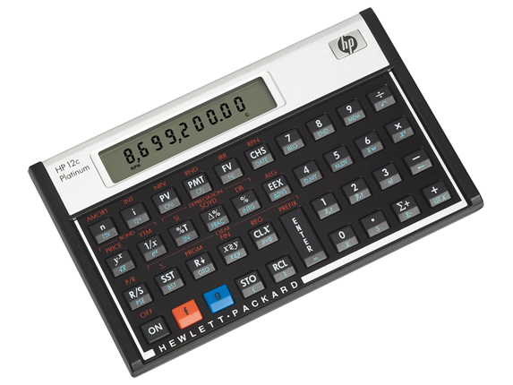

Lançamentos de caixa
Previsão de caixa

Indicadores
Configurações

Indicadores
Saldo inicial: R$ 8211,00

Fluxo de caixa
 | Entrada | Saída | Saldo
1 | 0 | -4000 | 6000
2 | 0 | -1200 | 4800
3 | 0 | -1591 | 3209
4 | 10000 | -2314 | 10895
5 | 2270 | -2759 | 10406
6 | 2880 | -7010 | 6276
7 | 2056 | -2643 | 5689
8 | 2522 | 0 | 8211
9 | 0 | 0 | 8211
10 | 0 | 0 | 8211
11 | 0 | 0 | 8211
12 | 0 | 0 | 8211
13 | 0 | 0 | 8211
14 | 0 | 0 | 8211
15 | 0 | 0 | 8211
16 | 0 | 0 | 8211
17 | 0 | 0 | 8211
18 | 0 | 0 | 8211
19 | 0 | 0 | 8211
20 | 0 | 0 | 8211
21 | 0 | 0 | 8211
22 | 0 | 0 | 8211
23 | 0 | 0 | 8211
24 | 0 | 0 | 8211
25 | 0 | 0 | 8211
26 | 0 | 0 | 8211
27 | 0 | 0 | 8211
28 | 0 | 0 | 8211
29 | 0 | 0 | 8211
30 | 0 | 0 | 8211
31 | 0 | 0 | 8211

Entrada hoje: R$ 0,00

Saída hoje: R$ 0,00

Saldo previsto hoje: R$ 8211,00

